챗봇 사용 사례
[cacao channel talk]국내 챗봇 성공 사례 5가지

이제는 선택이 아닌 필수. 주목받는 챗봇 서비스

디지털 전환 패러다임에 맞춰 챗봇이 주목받고 있습니다. 전화보다 채팅을 많이 하는 시대에 맞게 기업들이 변화하고 있는것인데요,
특히 챗봇은 대중적이고 친근한 메신저의 UX를 그대로 사용한다는 점에서 사랑받고 있습니다.
인터파크의 쇼핑 도우미 톡집사, 현대카드의 실시간 상담 챗봇 Buddy 등 대기업에서는 속속들이 챗봇을 서비스하고 있고,
이제 왠만큼 규모있는 소호 쇼핑몰에서도 챗봇을 심심치 않게 만날 수 있죠.

❶ 패션 | 발란 balaan.co.kr

기업 소개 : 발란은 유럽의 명품 제품을 한국에 판매하는 온라인 명품 편집숍입니다. 2020년 기준 월매출이 약 50억, 월 방문자수 200만명을 달성하며 빠르게 성장하고 있습니다.
발란 챗봇 보기 : balaan.channel.io
이런 점이 좋았어요 발란의 챗봇에는 고객들의 마음을 잡기 위한 세심한 장치들이 곳곳에 설계되어 있는데요 가장 눈에 띄는 부분은 기계가 아닌 사람과 대화하는 느낌을 준다는 점입니다. 루시 라는 이름의 퍼스널쇼퍼가 쇼핑을 도와준다는 컨셉으로 챗봇을 만들었죠. 이처럼 챗봇을 설계할 때 캐릭터를 부여하면 진짜 사람과 대화하는 것 같은 말랑말랑한 느낌의 챗봇을 구현할 수 있습니다.

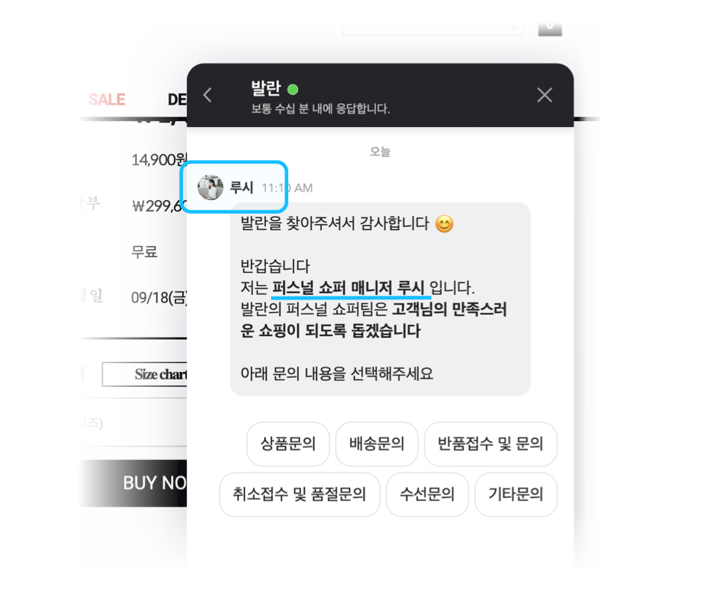

❷ 여행/숙박 | 미스터멘션 mrmention.co.kr

기업 소개 : 미스터멘션은 중장기 숙박 서비스를 원하는 고객을 위한 숙소 중개 플랫폼입니다. '제주도에서 한 달 살기'와 같이 한 달 살기 문화를 알리는데 앞장서고 있습니다.
미스터 멘션 챗봇 보기 : mrmention.channel.io
이런 점이 좋았어요

미스터멘션은 숙소 제공업체와 최종 고객, 즉 양면 시장을 대상으로 비즈니스를 하고 있습니다. 수요자와 공급자, 두 고객을 모두 충족시키려 하다 보면 자칫 챗봇 시나리오가 너무 복잡해지거나 버튼이 무한정 늘어나는 문제가 생길 수 있습니다. 이에 미스터멘션에서는 시작단계에서 호스트와 게스트를 선택지를 나누었고(하단 사진을 참고해주세요), 이를 통해 두 고객에게 완전히 다른 챗봇 시나리오를 보여주었습니다. 가령 숙소를 제공 하는 호스트가 문의를 하면 숙소 등록 안내와 같은 시나리오를 보여줬고, 게스트가 문의를 하면 숙소 예약 방법 등을 안내했죠. 이렇게 챗봇 시작 단계에서부터 고객을 분류해 설계하면 고객별 맞춤형 챗봇 시나리오를 보여준데 도움을 줄 수 있습니다.

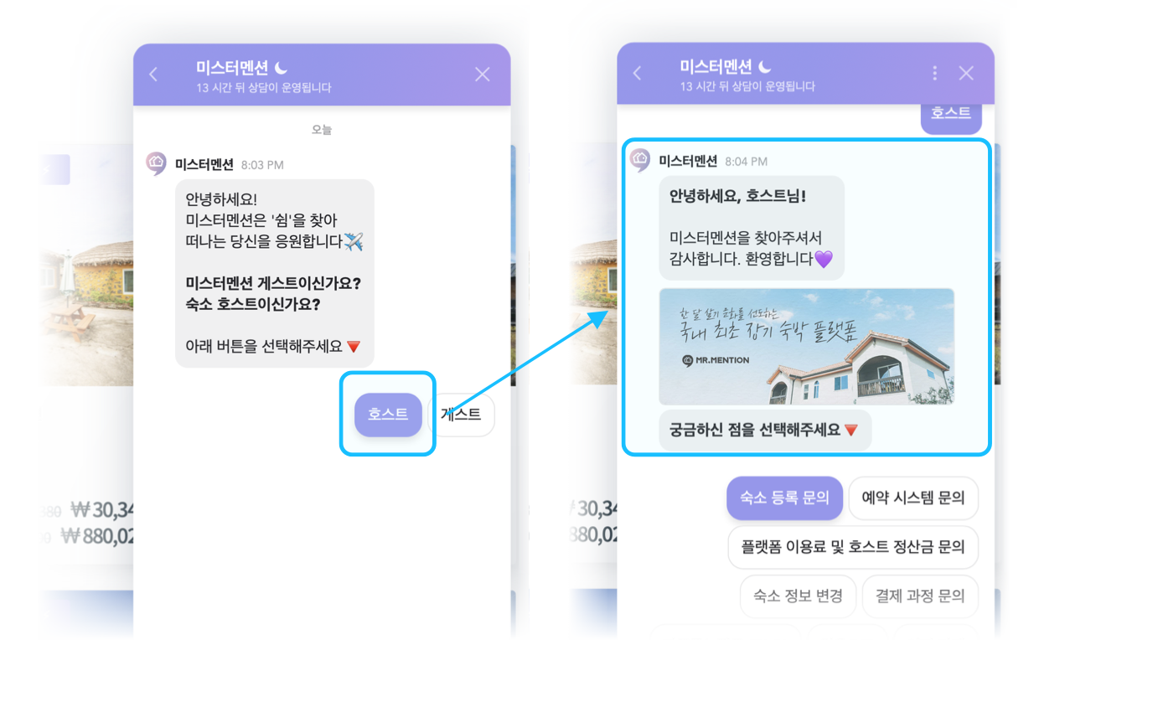

❸ 잡화/향수 | 더 퍼퓸 theparfum.co.kr

기업소개 : 더 퍼퓸은 품질과 원료에 집중한 향수를 합리적인 가격에 제공하는 향수 전문 브랜드입니다.
더 퍼퓸 챗봇 보기 : theparfum.channel.io
이런점이 좋았어요 얼마전 유행했던 MBTI 기억하시나요? 더퍼퓸은 마치 심리테스트를 하듯이 몇가지 문항에 답변을 하면 챗봇이 나에게 맞는 향수를 추천해줍니다. '나를 색으로 표한 한다면?', '나와 가장 잘 어울리는 이미지는?' 과 같은 문항에 대답을하면 최종적으로 나에게 가장 잘 어울리는 향수를 추천해 줍니다. 향수를 추천받는 고객은 자연스럽게 구매로 연결되고, 또 브랜드에 대해 긍정적인 경험을 하게 되죠. 심리테스트는 고객이 반응하는 핵심 키워드 중 하나이니 만큼 챗봇을 이용한 마케팅을 구현하는것도 좋은 방법중 하나가 아닐까합니다.

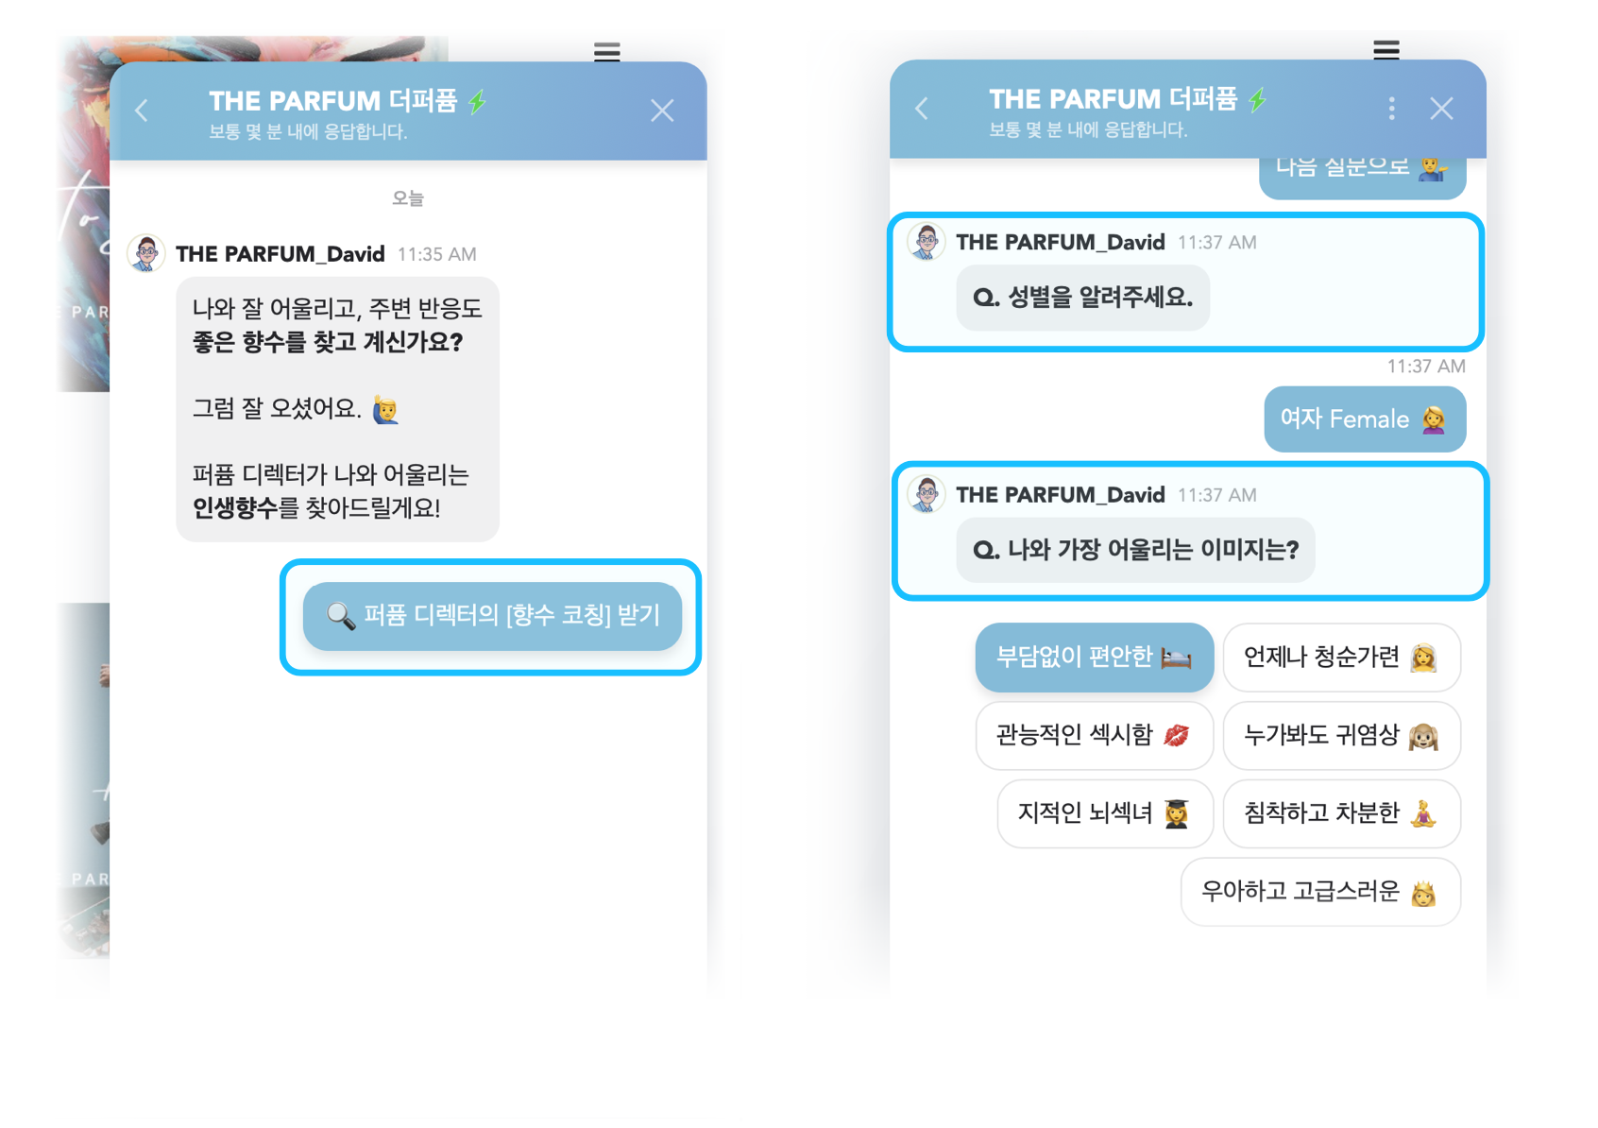

❹식품/건강 | 스윗밸런스 sweetbalance.kr

기업소개 : 스윗밸런스는 서울권에 18개의 샐러드전문점을 운영하며, 온라인으로 사업을 확장하고 있는 샐러드 전문 기업입니다.
스윗밸런스 챗봇 보기 : sweetbalance.channel.io
이런 점이 좋았어요 브랜딩에 있어서 가장 중요한 포인트중 하나가 바로 '일관성'이 아닐까 합니다. 스윗밸런스는 챗봇에서도 브랜드의 일관성을 유지해 고객 경험의 질을 높이고 있습니다. 하단 사진을 보실까요? 스윗밸런스의 챗봇을 열면 '안녕하세요 잘먹고 기운내 스윗밸런스에요' 라고 키치한 환영이사가 고객을 맞이합니다. 그 다음 각각의 버튼 항목에도 젊고 싱그러운 스윗밸런스의 아이덴티티가 묻어나도록 이모티콘을 배치하였습니다. 이처럼 챗봇에 브랜드 톤앤 매너에 맞는 분위기를 녹여내면 고객에게 호감도 높은 상담 경험을 줄 수 있죠.

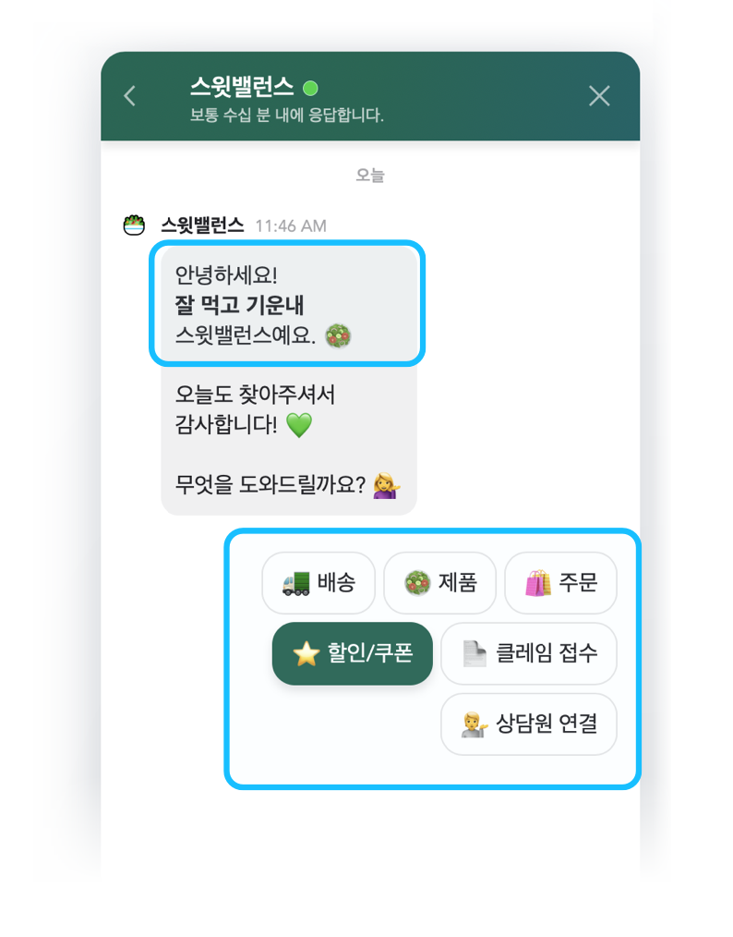

❺B2B | 아임웹 imweb.me

기업소개 : 코딩을 못해도, 디자인을 할지 몰라도. 누구나 홈페이지를 제작할 수 있도록 도와주는 웹 빌더사 입니다.
아임웹 챗봇 보기 : imweb1.channel.io
이런점이 좋았어요 : 홈페이지를 하나 제작하기 신경써야 할 부분이 많습니다. 도메인은 어떻게 설정할지, 검색 노출은 어떻게 시킬지, PG사 연동은 어떻게 하는지 등등 들어오는 고객 문의가 가지각색이죠.
아임웹에서는 이렇게 다양한 고객문의를 효율적으로 답변하기 위해 챗봇을 이용하고 있습니다. 상단 사진과 같이 고객이 자주 묻는 질문에 대한 답변을 미리 세분화 해 등록해 단순 문의를 줄인 것인데요. 실제 챗봇 도입후 이전보다 2배 많은 고객 문의를 처리할 수 있게 되었다고 합니다.

챗봇의 중요성 및 역사
챗봇이 왜 중요한가요?
판매 또는 서비스 생산성을 높이려는 조직은 인공 지능(AI) 챗봇이 사용자와 대화하고 반복되는 질문에 답할 수 있으므로 시간 절약과 효율성을 위해 챗봇을 채택할 수 있습니다 .

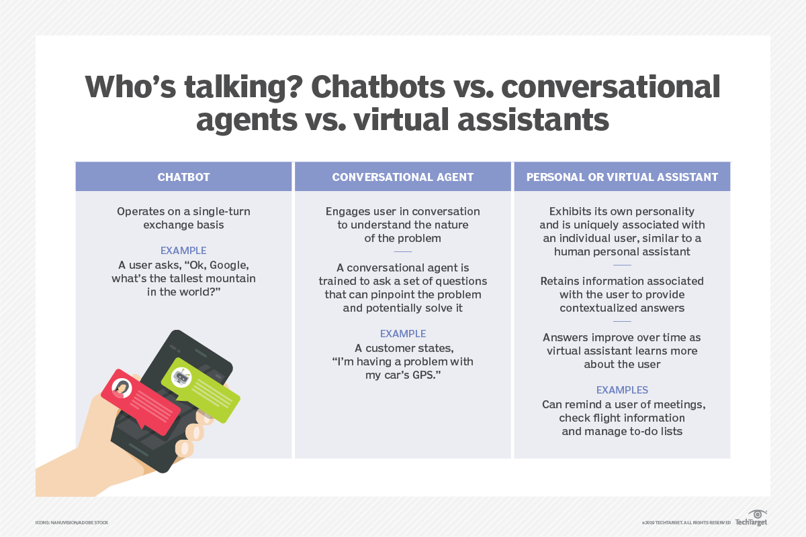

소비자들이 전통적인 커뮤니케이션 방식에서 벗어나면서 많은 전문가들은 채팅 기반 커뮤니케이션 방식이 증가할 것으로 예상하고 있습니다.
간단한 작업을 처리하기 위해 챗봇 기반 가상 도우미를 점점 더 많이 사용하는 조직이 늘어나고 있으며, 이를 통해 상담원은 다른 업무에 집중할 수 있습니다 .

챗봇은 어떻게 발전해왔나요?

ELIZA 및 PARRY와 같은 챗봇은 적어도 일시적으로 실제 사람이 다른 사람과 대화하고 있다고 생각하게 만들 수 있는 프로그램을 만들려는 초기 시도였습니다.
PARRY의 효율성은 Turing 테스트 버전을 사용하여 1970년대 초반에 벤치마킹되었습니다. 테스터는 무작위 추측과 일치하는 수준에서만 인간과 챗봇을 정확하게 식별했습니다.

챗봇은 그 이후로 많은 발전을 이루었습니다. 개발자는 딥 러닝, NLP, 머신 러닝 (ML) 알고리즘을 포함한 AI 기술을 기반으로 최신 챗봇을 구축합니다.
이러한 챗봇에는 엄청난 양의 데이터가 필요합니다. 최종 사용자가 봇과 더 많이 상호 작용할수록 음성 인식을 통해 적절한 응답을 더 잘 예측할 수 있습니다.
현재는 LLM과 결합한 챗봇이 그 대를 잇고 있습니다.

비즈니스 및 소비자 시장에서 챗봇 사용이 증가하고 있습니다. 챗봇이 발전함에 따라 소비자는 챗봇과 상호 작용하는 동안 다툼을 벌일 일이 줄어듭니다.
첨단 기술과 보다 수동적인 텍스트 기반 커뮤니케이션으로의 사회적 전환 사이에서 챗봇은 전화 통화가 채우던 틈새 시장을 채우는 데 도움이 됩니다.

AI시장 동향과 생성형 AI
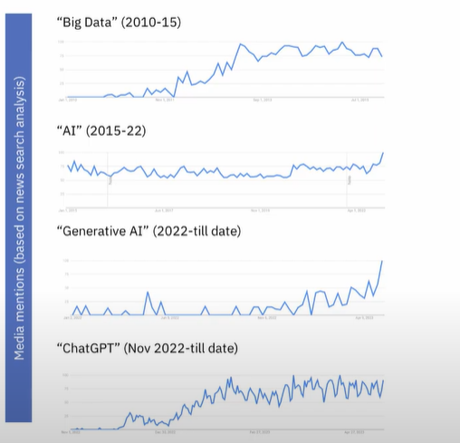
생성형 AI에 대한 관심은 Big data-AI에 대한 과거 트렌드와 유사하나, 그 속도와 양에 있어서 보다 다이나믹한 양상을 보이고 있습니다.

생성형AI시대에서의 기업들의 고민
기업들은 다양한 use case 기반의 생성형 AI와 Foundation model 적용을 검토하고 있습니다.

기업들은 자신들의 비즈니스와 관련된 수많은 데이터를 보유하고 있습니다.

그러나 여전히 ai활용에 있어서 여러 challenge들이 존재합니다.

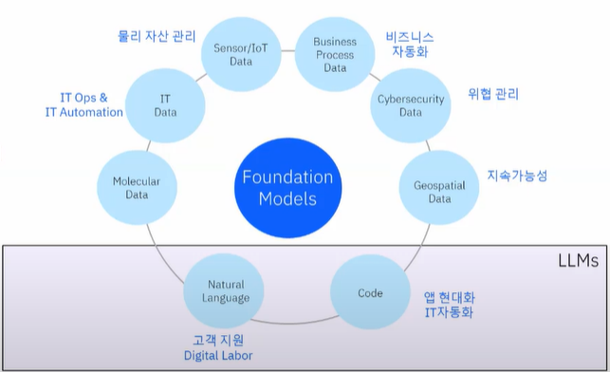

Challenge1 - Data(보안, 품질, 최신성 등)
Challenge2 - AI(신뢰, 편향, 투염성, Hallucination 등)
Challenge3 - 비용

